Sheet1
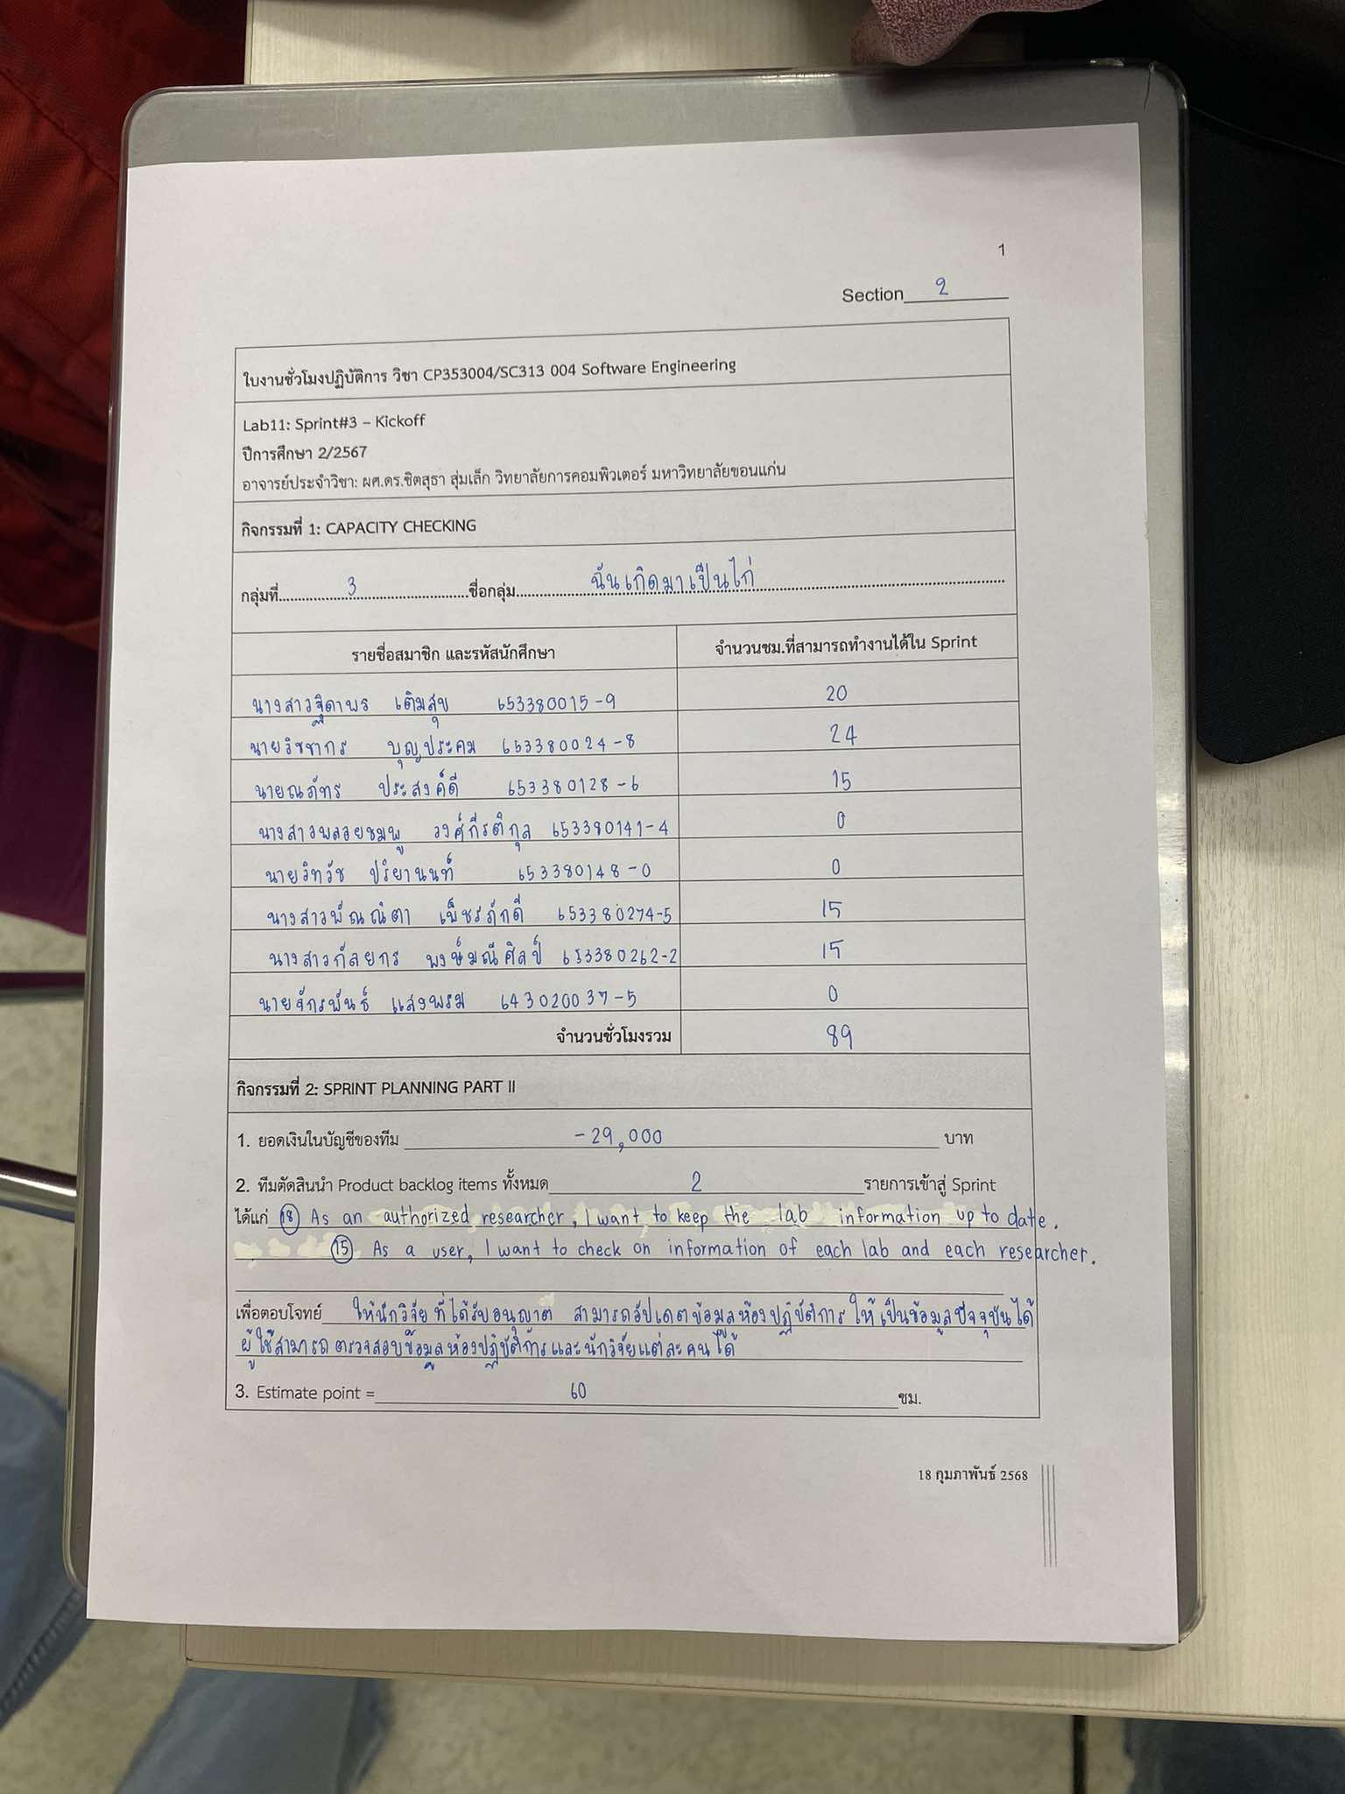
รายชื่อสมาชิก | รหัสนักศึกษา | จำนวนชม.ที่สามารถทำงานได้ใน Sprint
นายจักรพันธ์ แสงพรม | 643020037-5 | 0
นางสาวฐิดาพร เติมสุข | 653380015-9 | 20
นายวิชชากร บุญประคม | 653380024-8 | 24
นายณภัทร ประสงค์ดี | 653380128-6 | 15
นางสาวพลอยชมพู วงศ์กีรติกุล | 653380141-4 | 0
นายวิทวัช ปริยานนท์ | 653380148-0 | 0
นางสาวพัณณิตา เพ็ชรภักดี | 653380274-5 | 15
นางสาวกัลยกร พงษ์มณีศิลป์ | 653380262-2 | 15
จำนวนชั่วโมงรวม = |  | 89

 | มีการเพิ่ม Product Backlog Item ในระหว่าง sprint ทำให้ estimate point = 87 ชม.

